概略
システム名 |  |  | （滞在管理システム） | 資料名 | システム概略設計書 | WBS番号 | 0.0.0 | 担当・日付 | 苗字 | YYYY/MM/DD

 | 1 | システムの目的
 |  | 本システムの目的は、研究室に誰がいるか表示する機能である。

 | 2 | システムの主要機能
 |  | (1) | 機能１
 |  |  | 各研究室の個人の入退出を記録する機能である。

 |  | (2) | 機能２
 |  |  | 今研究室に誰がいるかをネット上で把握できる機能である。

 | 3 | システムの全体構成
 |  | 本システムは、LANを経由したクライアントサーバ方式にてサービスを提供する。
 |  | 本システムの全体構成図を下記に示す。

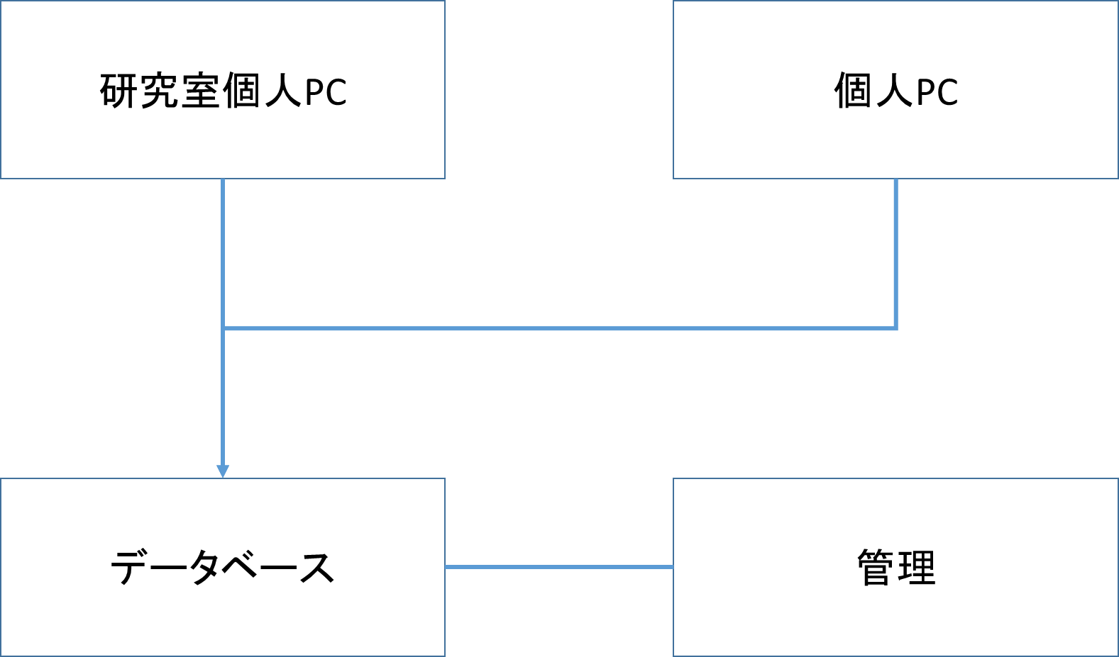

 |  |  |  |  | 図１ システム構成図

画面１
システム名 |  |  | （滞在管理システム） |  | 資料名 | システム画面設計書 | WBS番号 | 0.0.0 | 担当・日付 | 苗字 | YYYY/MM/DD

 | 1 | 画面一覧
 |  | 下表に本システムで開発するシステム画面を記す。
 |  | 機能ID |  | 画面名 | 画面の概要 |  |  | 凡例
端子
 |  | 1 |  | ログイン | システムへアクセスしたユーザにログイン画面を表示
 |  | 2 |  | ログイン失敗 | ログイン処理に失敗した場合に表示
画面
 |  | 3 |  | メニュー | 滞在、非滞在学生を区別して表示 [今いる！][退出]ボタンを表示

判断

 |  |  |  |  |  |  |  | 画面遷移（遷移条件を付近に記入）

 | 2 | 画面遷移図
 |  | 下図に本システムの画面遷移図を示す。
成功
スタート
1 ログイン
ログイン判定
3メニュー

ログイン
ボタン押下
失敗

2 ログイン失敗

戻る
リンク押下

退出
リンク押下

画面２
システム名 |  |  | （滞在管理システム） | 資料名 | システム画面設計書 | WBS番号 | 0.0.0 | 担当・日付 | 苗字 | YYYY/MM/DD

 | 3 | 画面レイアウト
 |  | 下記に各画面のレイアウトを示す。

 |  | 1 | ログイン
- 実装にあたっての注意事項 -
IDは36桁まで入力可能とする。
パスワードは36桁まで入力可能として文字は「*」で表示する。
Enterキーの押下にてログインボタンの押下と同様の動作を行う。
各入力枠に対してSQLインジェクションを防止する内部機構を講じる。

滞在管理システム

IDとパスワードを入力して下さい。

ID
パスワード

ログイン

画面3
システム名 |  |  | （滞在管理システム） | 資料名 | システム画面設計書 | WBS番号 | 0.0.0 | 担当・日付 | 苗字 | YYYY/MM/DD

 | 3 | 画面レイアウト
 |  | 下記に各画面のレイアウトを示す。

 |  | 2 | ログイン失敗
- 実装にあたっての注意事項 -
ログインに失敗した場合この画面を表示する
戻るボタンを押すことでログイン画面に戻る。

滞在管理システム

ログインに失敗しました

戻る

画面4
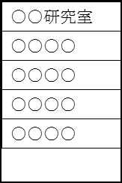
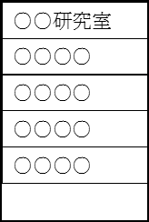
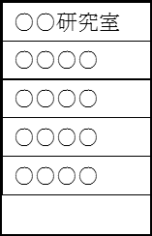

システム名 |  |  | （滞在管理システム） | 資料名 | システム画面設計書 | WBS番号 | 0.0.0 | 担当・日付 | 苗字 | YYYY/MM/DD

 | 3 | 画面レイアウト
 |  | 下記に各画面のレイアウトを示す。

 |  | 3 | 滞在画面
- 実装にあたっての注意事項 -
現在研究室にいる学生を濃い太文字で表記する。
ログインした学生が[今いる！]ボタンを押すことで滞在表記とする。
ログインした学生が[退出]ボタンを押すことで滞在表記を取り消し、ログアウト処理を行い、ログイン画面へ遷移する。

今いる！
退出
(ログアウト)

処理
システム名 |  |  | （滞在管理システム） |  | 資料名 | システム処理設計書 | WBS番号 | 0.0.0 | 担当・日付 | 苗字 | YYYY/MM/DD

 | 1 | システム処理フロー
 |  | 下図に本システムで開発するシステム処理のフローを示す。
 | 機能ID |  |  | 3 |  | 機能ID | 機能ID
 | 処理名 |  |  | ログイン処理 |  | 処理名 | 処理名
ログインボタン押下

各変数へ入力値をセット

IDに対するパスワード問合せ
顧客情報テーブル

 |  |  |  |  |  |  |  |  |  |  | 凡例
ボタン押下
IDが存在する
No

Yes
処理

パスワードの
正誤確認
No
判断

Yes
テーブル

メニュー画面
表示
ログイン失敗
画面表示

 |  |  |  |  |  |  |  |  |  |  | 処理の流れ

